出来形管理図
3－30 |  |  |  |  | 出 来 形 管 理 図
 |  |  |  |  |  |  |  |  |  |  |  |  |  |  |  |  |  |  |  | ※図面程度の大きさの用紙に記載した方が見易い。
 | 工事名 | ○○○工事 |  |  |  |  |  |  |  |  |  |  |  |  |  |  |  |  |  | ○ ○ ○ 建 設 ㈱
 |  | 工種 |  | 土工（路床） |  |  |  |  |  |  |  |  |  |  | （単位；㎜） |  |  |  |  | 現場代理人 ○ ○ ○ ○
 | 測 点 |  | № | № | № | № | № | № | № | № | № | № | № | № | № | № | № | № | №
 |  |  | 0 | 1 | 2 | 3 | 4 | 5 | 6 | 7 | 8 | 9 | 10 | 11 | 12 | 13 | 14
 | -28
 | -8
 | -6
 | -15
 | -17
 | -2
 | -1
 | -3
 | 0
 | -7
 | -18
 | 2
 | -3
 | 0
 | 0
 | 基準高

 | -10
 | 5
 | 10
 | -10
 | 10
 | 10
 | 0
 | -10
 | -10
 | 0
 | 10
 | 20
 | 5
 | -10
 | 0
 | 幅

№1 | 10
№2 | 5
№3 | 0
№4 | 10
№5 | 20
№6 | 20
№7 | 10
№8 | 5
№9 | 0
№10 | -10
 | -10
 | 0
 | 0
 | 0
 | 10
 | 高さ

出来形管理図表(基準高)
3－31 | 出 来 形 管 理 図 表
 |  |  |  |  |  |  |  |  |  |  |  |  |  |  | 工事名 ○ ○ ○ ○ 工事
 | 区分 |  | 縦帯コンクリート
 | 検査項目 |  | 基準高 |  | ﾛｯﾄの大きさ |  |  |  |  |  |  |  |  | 略 図
 | 規格値 |  | ±30 |  | 抜取個数
 |  |  |  |  |  |  | 単位（㎜)
 | 番号 | 測定ヶ所 | 年月日 | 設計値 | 測定値 | 差 |  |  |  |  |  | （規格値-30 | ～ +30）
-28 | 0
-8 | 1
-6 | 2
-15 | 3
-17 | 4
-2 | 5
-1 | 6
-3 | 7
0 | 8
-7 | 9
-18 | 10
2 | 11
-3 | 12
0 | 13
0 | 14
 | 15
 | 16
 | 17
 | 18
 | 19
 | 20
-30 |  | 0
-30 |  | 20
30 |  |  | 0
30 |  |  | 20
 |  |  |  |  |  | （＋） | （－）
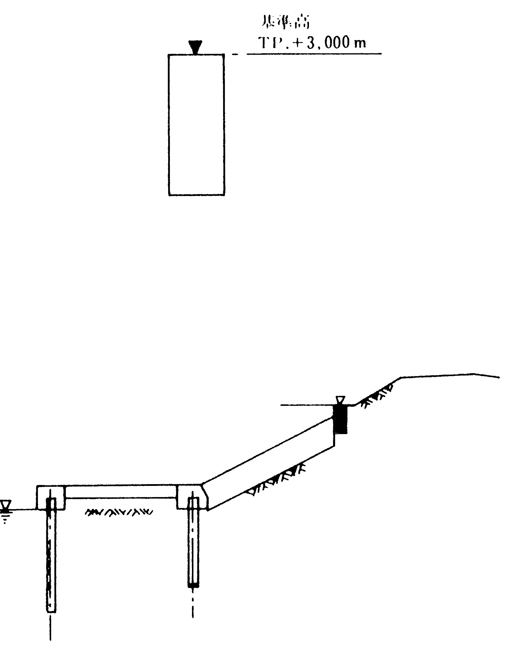
 | 0 | №0 | 2003-10-16 | TP.+3,000 | 2,972 |  | 28 | -28 |  |  | №0
 | 1 | №1 | 2003-10-16 | TP.+3,000 | 2,992 |  | 8 | -8 |  |  | 1
 | 2 | №2 | 2003-10-16 | TP.+3,000 | 2,994 |  | 6 | -6 |  |  | 2
 | 3 | №3 | 2003-09-25 | TP.+3,000 | 2,985 |  | 15 | -15 |  |  | 3
 | 4 | №4 | 2003-09-25 | TP.+3,000 | 2,983 |  | 17 | -17 |  |  | 4
 | 5 | №5 | 2003-09-25 | TP.+3,000 | 2,998 |  | 2 | -2 |  |  | 5
 | 6 | №6 | 2003-10-08 | TP.+3,000 | 2,999 |  | 1 | -1 |  |  | 6
 | 7 | №7 | 2003-10-15 | TP.+3,000 | 2,997 |  | 3 | -3 |  |  | 7
 | 8 | №8 | 2003-10-15 | TP.+3,000 | 3,000 | 0 |  | 0 |  |  | 8
 | 9 | №9 | 2003-10-25 | TP.+3,000 | 2,993 |  | 7 | -7 |  |  | 9
 | 10 | №10 | 2003-10-25 | TP.+3,000 | 2,982 |  | 18 | -18 |  |  | 10
 | 11 | №11 | 2003-10-25 | TP.+3,000 | 3,002 | 2 |  | 2 |  |  | 11
 | 12 | №12 | 2003-11-12 | TP.+3,000 | 2,997 |  | 3 | -3 |  |  | 12
 | 13 | №13 | 2003-11-12 | TP.+3,000 | 3,000 | 0 |  | 0 |  |  | 13
 | 14 | №14 | 2003-11-12 | TP.+3,000 | 3,000 | 0 |  | 0 |  |  | 14
 | 15
 | 16
 | 17
 | 18
 | 19
 | 20

 |  |  |  |  |  |  |  | -30 | 0
 |  |  |  |  |  |  |  | -30 | 20
 |  |  |  |  |  |  |  | 30 |  | 0
 |  |  |  |  |  |  |  | 30 |  | 20

出来形管理図表(幅)
出 来 形 管 理 図 表
 |  |  |  |  |  |  |  |  |  |  |  |  |  | 工事名 ○ ○ ○ ○ 工事
区分 |  | 縦帯コンクリート
検査項目 |  | 幅 |  | ﾛｯﾄの大きさ |  |  |  |  |  |  |  |  | 略 図
規格値 |  | -30 |  | 抜取個数
 |  |  |  |  |  | 単位（㎜)
番号 | 測定ヶ所 | 年月日 | 設計値 | 測定値 | 差 |  |  |  |  |  | （規格値-30 | ～ +30）
-10 | №0 | -10 |  | -10
5 | №1 | 5 |  | 5
10 | №2 | 10 |  | 10
-10 | №3 | -10 |  | -10
10 | №4 | 10 |  | 10
10 | №5 | 10 |  | 10
0 | №6 | 0 |  | 0
-10 | №7 | -10 |  | -10
-10 | №8 | -10 |  | -10
0 | №9 | 0 |  | 0
10 | №10 | 10 |  | 10
20 | №11 | 20 |  | 20
5 | №12 | 5 |  | 5
-10 | №13 | -10 |  | -10
0 | №14 | 0 |  | 0
 |  | -30 | 0 | -30
 |  | -30 | 20 | -30
 |  | 30 |  | 30 | 0
 |  | 30 |  | 30 | 20
 |  |  |  |  | （＋） | （－）
Ｗ
0 | №0 | 2003-10-16 | 300 | 290 |  | 10 | -10 |  |  | №0
1 | №1 | 2003-10-16 | 300 | 305 | 5 |  | 5 |  |  | 1
2 | №2 | 2003-10-16 | 300 | 310 | 10 |  | 10 |  |  | 2
3 | №3 | 2003-09-25 | 300 | 290 |  | 10 | -10 |  |  | 3
4 | №4 | 2003-09-25 | 300 | 310 | 10 |  | 10 |  |  | 4
5 | №5 | 2003-09-25 | 300 | 310 | 10 |  | 10 |  |  | 5
6 | №6 | 2003-10-08 | 300 | 300 | 0 |  | 0 |  |  | 6
7 | №7 | 2003-10-15 | 300 | 290 |  | 10 | -10 |  |  | 7
8 | №8 | 2003-10-15 | 300 | 290 |  | 10 | -10 |  |  | 8
9 | №9 | 2003-10-25 | 300 | 300 | 0 |  | 0 |  |  | 9
10 | №10 | 2003-10-25 | 300 | 310 | 10 |  | 10 |  |  | 10
11 | №11 | 2003-10-25 | 300 | 320 | 20 |  | 20 |  |  | 11
12 | №12 | 2003-11-12 | 300 | 305 | 5 |  | 5 |  |  | 12
13 | №13 | 2003-11-12 | 300 | 290 |  | 10 | -10 |  |  | 13
14 | №14 | 2003-11-12 | 300 | 300 | 0 |  | 0 |  |  | 14
15
16
17
18
19
20

 |  |  |  |  |  |  | -30 | 0
 |  |  |  |  |  |  | -30 | 20
 |  |  |  |  |  |  | 30 |  | 0
 |  |  |  |  |  |  | 30 |  | 20

出来形管理図表(高さ)
3－31 | 出 来 形 管 理 図 表
 |  |  |  |  |  |  |  |  |  |  |  |  |  |  | 工事名 ○ ○ ○ ○ 工事
 | 区分 |  | 縦帯コンクリート
 | 検査項目 |  | 高さ |  | ﾛｯﾄの大きさ |  |  |  |  |  |  |  |  | 略 図
 | 規格値 |  | ±30 |  | 抜取個数
 |  |  |  |  |  |  | 単位（㎜)
 | 番号 | 測定ヶ所 | 年月日 | 設計値 | 測定値 | 差 |  |  |  |  |  | （規格値-30 | ～ +30）
10 | 0 | 10 |  | 10
5 | 1 | 5 |  | 5
0 | 2 | 0 |  | 0
10 | 3 | 10 |  | 10
20 | 4 | 20 |  | 20
20 | 5 | 20 |  | 20
10 | 6 | 10 |  | 10
5 | 7 | 5 |  | 5
0 | 8 | 0 |  | 0
-10 | 9 | -10 |  | -10
-10 | 10 | -10 |  | -10
0 | 11 | 0 |  | 0
0 | 12 | 0 |  | 0
0 | 13 | 0 |  | 0
10 | 14 | 10 |  | 10
 | 15
 | 16
 | 17
 | 18
 | 19
 | 20
 |  | -30 | 0 | -30
 |  | -30 | 20 | -30
 |  | 30 |  | 30 | 0
 |  | 30 |  | 30 | 20
 |  |  |  |  |  | （＋） | （－）
 | 0 | №0 | 2003-10-16 | 700 | 710 | 10 |  | 10 |  |  | №0
 | 1 | №1 | 2003-10-16 | 700 | 705 | 5 |  | 5 |  |  | 1
 | 2 | №2 | 2003-10-16 | 700 | 700 | 0 |  | 0 |  |  | 2
Ｈ
 | 3 | №3 | 2003-09-25 | 700 | 710 | 10 |  | 10 |  |  | 3
 | 4 | №4 | 2003-09-25 | 700 | 720 | 20 |  | 20 |  |  | 4
 | 5 | №5 | 2003-09-25 | 700 | 720 | 20 |  | 20 |  |  | 5
 | 6 | №6 | 2003-10-08 | 700 | 710 | 10 |  | 10 |  |  | 6
 | 7 | №7 | 2003-10-15 | 700 | 705 | 5 |  | 5 |  |  | 7
 | 8 | №8 | 2003-10-15 | 700 | 700 | 0 |  | 0 |  |  | 8
 | 9 | №9 | 2003-10-25 | 700 | 690 |  | 10 | -10 |  |  | 9
 | 10 | №10 | 2003-10-25 | 700 | 690 |  | 10 | -10 |  |  | 10
 | 11 | №11 | 2003-10-25 | 700 | 700 | 0 |  | 0 |  |  | 11
 | 12 | №12 | 2003-11-12 | 700 | 700 | 0 |  | 0 |  |  | 12
 | 13 | №13 | 2003-11-12 | 700 | 700 | 0 |  | 0 |  |  | 13
 | 14 | №14 | 2003-11-12 | 700 | 710 | 10 |  | 10 |  |  | 14
 | 15
 | 16
 | 17
 | 18
 | 19
 | 20

 |  |  |  |  |  |  |  | -30 | 0
 |  |  |  |  |  |  |  | -30 | 20
 |  |  |  |  |  |  |  | 30 |  | 0
 |  |  |  |  |  |  |  | 30 |  | 20

